V0_1

 |  |  |  | 2020
Statistisches Amt
für Hamburg und Schleswig-Holstein

 |  |  | STATISTISCHE BERICHTE
 |  |  | Kennziffer: A I 11 - j 20 HH

Struktur der Haushalte
in den Hamburger Stadtteilen
2020
 | - Auswertung auf Basis des Melderegisters -

 |  | Herausgegeben am: 1. Juni 2021

V0_4
Methodische Hinweise
Bei den hier dargestellten Befunden zu Anzahl und Struktur der Haushalte in Hamburg handelt es sich nicht um statistische Ergebnisse im Sinne einer Erhebung, sondern um rechnerisch ermittelte Schätzungen, bei denen Personen nach bestimmten Regeln Haushalten zugeordnet werden. Datengrundlage dieser Schätzungen ist ein anonymisierter Melderegisterabzug. Aus den Berechnungen ausgeschlossen wurden die lediglich bei ihrer Reederei gemeldeten Seeleute und Binnen-schiffer sowie Personen in Gemeinschaftsunter-künften, da es sich hierbei nicht um Privathaushalte handelt. Personen, die mit Nebenwohnsitz gemeldet sind, wurden dagegen in die Analyse mit einbezogen.
Das Haushaltegenerierungsverfahren HHGen ist ein standardisiertes Verfahren der im KOSIS-Verbund zusammengeschlossenen Städte im Rahmen der deutschen Städtestatistik. Es ermöglicht – trotz einiger Unschärfen im Verfahren – eine realitätsnahe Beschreibung der Anzahl und der Struktur von Haushalten auf kleinräumiger Ebene in Hamburg.
Einpersonenhaushalte sind alle Haushalte, in denen nur eine Person lebt, unabhängig von ihrem Familienstand. Sie sind daher nicht mit „Singles“ gleichzusetzen.

Grafik1_1
Grafik 1: Haushaltsgrößen in den Hamburger Stadtteilen 31.12.2020
– nach Häufigkeit der Einpersonenhaushalte in Hamburg in Prozent –
 | Einpersonenhaushalt | Zweipersonenhaushalt | Dreipersonenhaushalt | Haushalte mit vier und mehr Personen
Kl. Grasbrook/Steinwerder | 80.1 | 15 | 2.7 | 2.1
Dulsberg | 72.2 | 16.8 | 5.9 | 5.1
Barmbek-Nord | 70 | 19.5 | 6.3 | 4.3
Neustadt | 69.2 | 18.7 | 7.2 | 4.9
Billbrook | 69 | 19.1 | 7.2 | 4.6
St. Pauli | 68.9 | 17.8 | 7.1 | 6.2
Barmbek-Süd | 68.6 | 20.1 | 6.6 | 4.6
Borgfelde | 68.1 | 20.7 | 6.4 | 4.8
Sternschanze | 68.1 | 17.9 | 7.1 | 6.8
Hamm | 67.9 | 20.6 | 6.6 | 4.9
Eimsbüttel | 67.3 | 19.6 | 7.4 | 5.7
St. Georg | 67 | 20.6 | 6.8 | 5.5
Hohenfelde | 66.6 | 21.3 | 6.7 | 5.5
Hoheluft-West | 65.6 | 21 | 7.9 | 5.5
Eilbek | 65.6 | 21.8 | 7.2 | 5.5
Rotherbaum | 64.3 | 21 | 7.5 | 7.2
Winterhude | 64.2 | 21.5 | 7.8 | 6.5
Altona-Altstadt | 62.8 | 20.6 | 8.7 | 7.9
Hoheluft-Ost | 62.5 | 23.4 | 8 | 6.1
Uhlenhorst | 62.5 | 22.6 | 8 | 7
Eppendorf | 62.4 | 22.4 | 8.3 | 7.4
Hamburg-Altstadt | 62 | 24.4 | 8.3 | 5.5
Ottensen | 61.8 | 21.3 | 9 | 8
Harburg | 61.7 | 21.1 | 8.6 | 8.8
Wandsbek | 61.5 | 23.5 | 8.7 | 6.8
Bahrenfeld | 60.9 | 21.8 | 9.2 | 9.3
Horn | 59.8 | 22.5 | 8.8 | 9
Harvestehude | 59.7 | 22.3 | 9.5 | 8.6
Altona-Nord | 59.5 | 21.8 | 9.6 | 9.3
Rothenburgsort | 59.3 | 21.3 | 10.3 | 9.8

Karte1_1
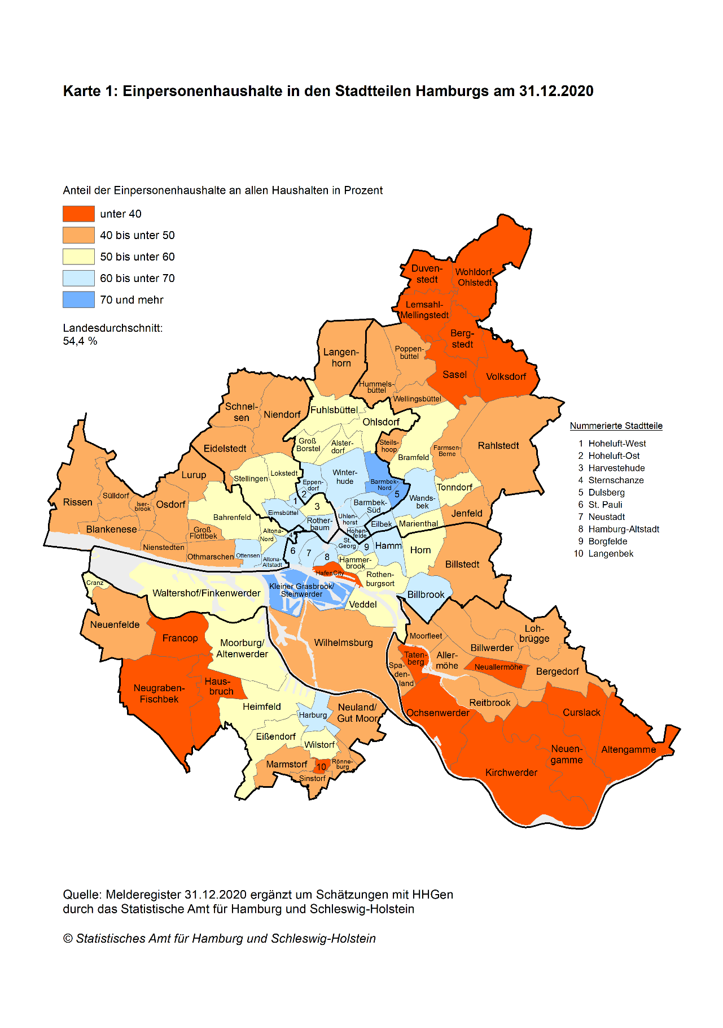

Karte2_1
